3章1
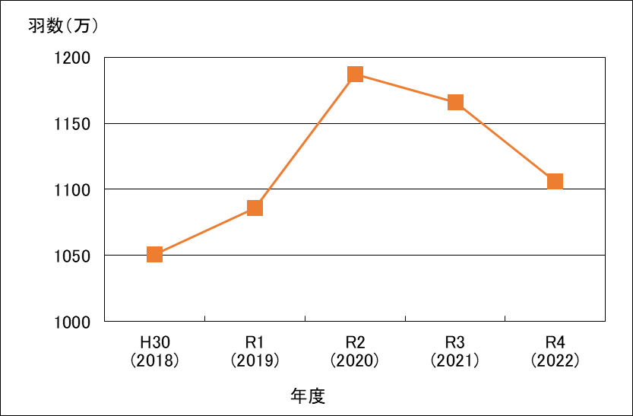
第３章 食鳥検査業務の概要

１ 年度別検査羽数
 | 年度 | ブロイラー |  |  | 成鶏 |  | 計 | 開場日数
 |  | 大ビナ | 中小ビナ | 小計
 | H30 (2018) | 10,509,695 | 0 | 10,509,695 |  | 0 | 10,509,695 | 273
 | R1 (2019) | 10,861,292 | 0 | 10,861,292 |  | 0 | 10,861,292 | 265
 | R2 (2020) | 11,872,791 | 0 | 11,872,791 |  | 0 | 11,872,791 | 265
 | R3 (2021) | 11,658,688 | 0 | 11,658,688 |  | 0 | 11,658,688 | 264
 | R4 (2022) | 11,061,467 | 0 | 11,061,467 |  | 0 | 11,061,467 | 254

 | 年度別検査羽数の推移

